Баг-репорты
ID | BR0001
Summary | Кнопка Обучение в главном меню (в Header) визуализируется как неактивная при наведении курсора
Description | Кнопка Обучение в главном меню (в Header) визуализируется как неактивная при наведении курсора - не происходит изменение цвета надписи на кнопке. Кнопка при этом кликабельна
Steps to reproduce | 1. Зайти на сайт http://обучение-профессии.рф/ 2. Навести курсор на кнопку Обучение в главном меню (в Header)
Actual result | Цвет надписи на кнопке не изменился, кнопка визуализируется как неактивная
Expected result | Кнопка стала активной - изменился цвет надписи на кнопке
Severity | Major
Priority | 2
Status | new

ID | BR0002
Summary | Курсор не преобразуется в Pointer при наведении на кнопку Вебинар в главном меню (в Header), кнопка не кликабельна
Description | Курсор не преобразуется в Pointer при наведении на кнопку Вебинар в главном меню (в Header), кнопка не кликабельна и нажатие на нее не приводит к открытию соответствующего раздела сайта
Steps to reproduce | 1. Зайти на сайт http://обучение-профессии.рф/ 2. Кликнуть на кнопку Вебинар в главном меню (в Header)
Actual result | Курсор не преобразуется в Pointer, кнопка не кликабельна и нажатие на нее не приводит к открытию соответствующего раздела сайта
Expected result | Курсор преобразуется в Pointer, появляется возможность кликнуть на кнопку и открыть соответствующий раздел сайта
Severity | Critical
Priority | 1
Status | new
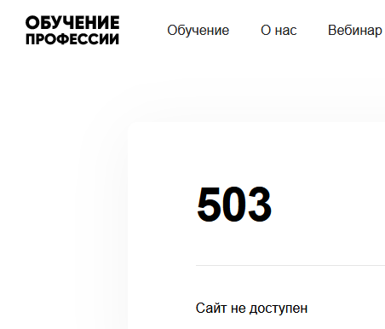
ID | BR0003
Summary | При нажатии на кнопку Документы в главном меню (в Header) возникает ошибка 503 Сайт не доступен
Description | При нажатии на кнопку Документы в главном меню (в Header) не происходит переадресация на соответствующий раздел сайта, возникает ошибка 503 Сайт не доступен,
Steps to reproduce | 1. Зайти на сайт http://обучение-профессии.рф/ 2. Кликнуть на кнопку Документы в главном меню (в Header)
Actual result | Возникает ошибка 503 Сайт не доступен (см. Скриншот)
Expected result | Открывается соответствующий раздел сайта
Severity | Critical
Priority | 1
Status | new

ID | BR0004
Summary | При нажатии на кнопку Документы в главном меню (в Header) ссылка ведет к странице с неполезной информацией
Description | При нажатии на кнопку Документы в главном меню (в Header) ссылка ведет к странице с неполезной информацией: все отзывы описывают впечатление о курсах по маркетплейсам, а не по тестированию
Steps to reproduce | 1. Зайти на сайт http://обучение-профессии.рф/ 2. Кликнуть на кнопку Отзывы в главном меню (в Header)
Actual result | Открывается раздел сайта с отзывами, описывающими впечатления слушателей о курсах по маркетплейсам
Expected result | Открывается раздел сайта с отзывами, описывающими впечатления слушателей о курсах по тестированию
Severity | Minor
Priority | 1
Status | new

ID | BR0005
Summary | Ошибка верстки в Заголовке По итогам курса Вы на главной странице сайта
Description | Ошибка верстки в Заголовке По итогам курса Вы на главной странице сайта. Слово Вы набрано отличным от принятого шрифтом
Steps to reproduce | 1. Зайти на сайт http://обучение-профессии.рф/ 2. Навигироваться до блока По итогам курсы Вы
Actual result | В заголовке слово Вы набрано отличным от принятого шрифтом (class="boska-variable-text-opacity-70"), см скриншот
Expected result | Заголовок имеет стандартный шрифт, цвет и размер, принятый для заголовков (class="boska-text")
Severity | Minor
Priority | 3
Status | new

ID | BR0006
Summary | Ошибка верстки в Заголовке Преимущества курса
Description | Ошибка верстки в Заголовке Преимущества курса. Слово курса набрано отличным от принятого шрифтом
Steps to reproduce | 1. Зайти на сайт http://обучение-профессии.рф/ 2. Навигироваться до блока Преимущества курса
Actual result | В заголовке слово курса набрано отличным от принятого шрифтом (class="boska-variable-text-opacity-70"), см скриншот
Expected result | Заголовок имеет стандартный шрифт, цвет и размер, принятый для заголовков (class="boska-text")
Severity | Minor
Priority | 3
Status | new

ID | BR0007
Summary | Ошибка верстки в заголовке Наши партнеры
Description | Ошибка верстки в Заголовке Наши партнеры. Слово партнеры набрано отличным от принятого шрифтом
Steps to reproduce | 1. Зайти на сайт http://обучение-профессии.рф/ 2. Навигироваться до блока Наши партнеры
Actual result | В заголовке слово партнеры набрано отличным от принятого шрифтом (class="boska-variable-text-opacity-70"), см скриншот
Expected result | Заголовок имеет стандартный шрифт, цвет и размер, принятый для заголовков (class="boska-text")
Severity | Minor
Priority | 3
Status | new

ID | BR0008
Summary | Ошибка верстки в заголовке Начинающий тестировщик
Description | Ошибка верстки в Заголовке Начинающий тестировщик. Слово тестировщик набрано отличным от принятого шрифтом
Steps to reproduce | 1. Зайти на сайт http://обучение-профессии.рф/ 2. Навигироваться до блока Начинающий тестировщик
Actual result | В заголовке слово тестировщик набрано отличным от принятого шрифтом (class="boska-variable-text-opacity-70"), см скриншот
Expected result | Заголовок имеет стандартный шрифт, цвет и размер, принятый для заголовков (class="boska-text")
Severity | Minor
Priority | 3
Status | new

ID | BR0009
Summary | Грамматическая ошибка в предложении Выдаем удостоверения о повышении квалификации
Description | Грамматическая ошибка в предложении Выдаем удостоверения о повышении квалификации. Используется множественное число вместо единственного в слове удостоверения вместо ед
Steps to reproduce | 1. Зайти на сайт http://обучение-профессии.рф/ 2. Найти предложение Выдаем удостоверения о повышении квалификации государственного образца
Actual result | Выдаем удостоверения о повышении квалификации государственного образца
Expected result | Выдаем удостоверение о повышении квалификации государственного образца
Severity | Minor
Priority | 3
Status | new

ID | BR0010
Summary | Грамматическая ошибка в словосочетании видео лекции и видео инструкции
Description | Грамматическая ошибка в словосочетании видео лекции и видео инструкции. Пропущен дефис.
Steps to reproduce | 1. Зайти на сайт http://обучение-профессии.рф/ 2. Навигироваться до блока Тариф самостоятельный 3. Найти предложение Без обратной связи. Видео лекции и видео инструкции. Для самостоятельно изучения материалов
Actual result | Видео_лекции и видео_инструкции.
Expected result | Видео-лекции и видео-инструкции.
Severity | Minor
Priority | 3
Status | new

ID | BR0011
Summary | Несогласованное предложение Вектор-М - является партнёр МБМ, совместно успешно ведётся подготовка и вывод предпринимателей Москвы
Description | Несогласованное предложение Вектор-М - является партнёр МБМ, совместно успешно ведётся подготовка и вывод предпринимателей Москвы
Steps to reproduce | 1. Зайти на сайт http://обучение-профессии.рф/ 2. Навигироваться до блока Наши партнеры 3. Блок Правительство Москвы
Actual result | Вектор-М - является партнёр МБМ, совместно успешно ведётся подготовка и вывод предпринимателей Москвы
Expected result | Вектор-М - является партнёром МБМ, совместно успешно ведётся подготовка и выпуск предпринимателей Москвы
Severity | Minor
Priority | 3
Status | new

ID | BR0012
Summary | Грамматическая ошибка в слове багрепорты
Description | Грамматическая ошибка в словосочетании видео лекции и видео инструкции. Пропущен дефис.
Steps to reproduce | 1. Зайти на сайт http://обучение-профессии.рф/ 2. Навигироваться до блока По итогам курса вы 3. Найти предложение Получите практический опыт работы с тестовой документацией – научитесь составлять тест-кейсы, чек-листы и багрепорты
Actual result | багрепорты
Expected result | баг-репорты
Severity | Minor
Priority | 3
Status | new

ID | BR0013
Summary | Опечатка в слове Кабинет (кабине)
Description | Опечатка в слове Кабинет (кабине)
Steps to reproduce | 1. Зайти на сайт http://обучение-профессии.рф/ 2. Навигироваться до блока Как проходит обучение 3. Найти предложение Вы получаете доступ в удобный личный кабине
Actual result | кабине
Expected result | кабинет
Severity | Minor
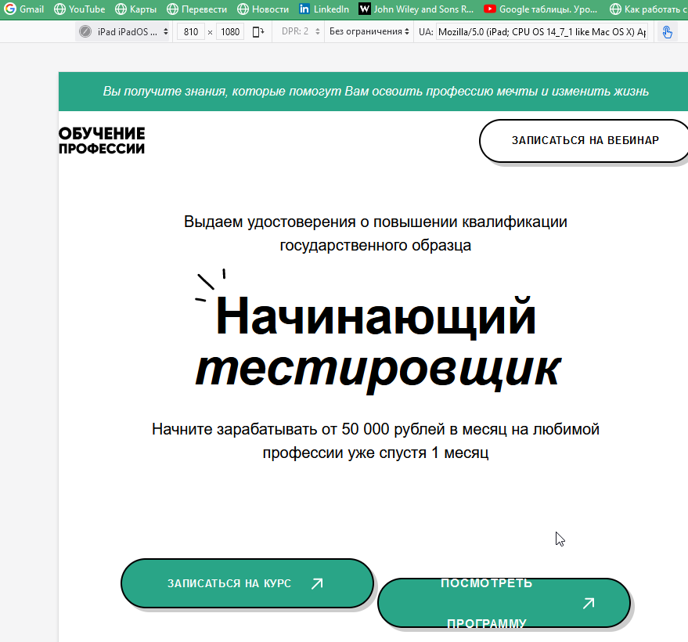
Priority | 3
Status | new

ID | BR0014
Summary | Проверка адаптивности экрана при уменьшении разрешения
Description | Проверка адаптивности экрана при уменьшении разрешения
Steps to reproduce | 1. Зайти на сайт http://обучение-профессии.рф/ 2. Уменьшить разрешение экрана до 810х1080 (iPad)
Actual result | Внешний вид страницы меняется при уменьшении разрешения экрана, блоки с текстом наезжают друг на друга. См скриншот
Expected result | Внешний вид страницы не меняется при уменьшении разрешения экрана
Severity | Major
Priority | 2
Status | new

ID | BR0015
Summary | Размер текста отличается на кнопках Записаться на курс и Просмотреть программу
Description | Размер текста отличается на кнопках Записаться на курс и Просмотреть программу в блоке начинающий тестировщик
Steps to reproduce | 1. Зайти на сайт http://обучение-профессии.рф/ 2. Навигироваться до блока Начинающий тестировщик
Actual result | Размер текста отличается на кнопках Записаться на курс и Просмотреть программу, см скриншот
Expected result | Размер текста идентичен
Severity | Minor
Priority | 3
Status | new

ID | BR0016
Summary | При нажатии на кнопку Посмотреть программу идет адресация к неправильному разделу сайта
Description | При нажатии на кнопку Посмотреть программу идет адресация к неправильному разделу сайта - блоку партнеры
Steps to reproduce | 1. Зайти на сайт http://обучение-профессии.рф/ 2. Навигироваться до блока Начинающий тестировщик 3. Кликнуть на кнопку Посмотреть программу
Actual result | Открывается раздел сайта Партнеры
Expected result | Открывается раздел сайта с программой обучения
Severity | Critical
Priority | 1
Status | new

ID | BR0017
Summary | Курсор не преобразуется в Pointer при наведении на кнопку Telegram, кнопка не кликабельна
Description | Курсор не преобразуется в Pointer при наведении на кнопку Telegram, кнопка не кликабельна и нажатие на нее не приводит к открытию мессенджера Telegram
Steps to reproduce | 1. Зайти на сайт http://обучение-профессии.рф/ 2. Навигироваться до блока Начинающий тестировщик 3. Кликнуть на кнопку Telegram
Actual result | Курсор не преобразуется в Pointer при наведении на кнопку Telegram, кнопка не кликабельна и нажатие на нее не приводит к открытию мессенджера Telegram
Expected result | Курсор преобразуется в Pointer, появляется возможность кликнуть на кнопку и открыть мессенджер
Severity | Major | номер модуля | Название модуля(1) в блоке справа | Название модуля(2) в блоке слева | Содержание
Priority | 2 | 2 | Тест-кейсы | Тест-кейсы и системы управления тест-кейсами | отсутствует
Status | new | 3 | Баг-репорты | Баг-репорты (отчеты об ошибках) | отсутствует
 |  | 4 | ок | ок | отсутствует
ID | BR0018 | 5 | Техники тест-дизайна | Проектирование тестов | ок
Summary | У части модулей в блоке Содержание курса не отображается краткое содержание. При этом в некоторых случаях названия модулей также не полностью идентичны | 6 | Комбинаторика | Проектирование тестов | ок
Description | У части модулей в блоке Содержание курса не отображается краткое содержание. При этом в некоторых случаях названия модулей также не полностью идентичны в правой (1) и левой(2) части блока | 7 | ок | ок | отсутствует
Steps to reproduce | 1. Зайти на сайт http://обучение-профессии.рф/ 2. Навигироваться до блока Содержание курса 3. Кликнуть на кнопку Модуль xx (всего 20) | 10 | Кроссплатформенное тестирование | Кроссплатформенное и кроссбраузерное тестирование | отсутствует
Actual result | У части модулей не совпадает название в левой и правой части блока, не у всех модулей есть краткое содержание, см таблицу с подробным описанием ошибок | 11 | ок | ок | отсутствует
Expected result | Название модулей в левой и правой части блока совпадает, у каждого модуля есть краткое содержание | 12 | Сниффер | Сниффер – он же анализатор трафика | отсутствует
Severity | Major | 13 | ок | ок | отсутствует
Priority | 2 | 15 | ок | ок | отсутствует
Status | new | 16 | ок | ок | отсутствует
 |  | 17 | ок | ок | отсутствует
ID | BR0019 | 18 | ок | ок | отсутствует
Summary | При нажатии на кнопку на кнопку Купить в рассрочку в в блоках Тариф оптимальный/Тариф самостоятельный возникает ошибка Не найдено доступных продуктов для комбинации shopId=4bb9c521-74d7-4b40-b500-b7483add4b28 и showcaseId=321d1ff9-d89b-47ae-9912-fd41ed62b6a6 | 20 | Трудооустройство | Бонус – модуль | ок
Description | При нажатии на кнопку Купить в рассрочку в в блоках Тариф оптимальный/Тариф самостоятельный не происходит переадресация на соответствующий раздел сайта, возникает ошибка "Не найдено доступных продуктов для комбинации shopId=4bb9c521-74d7-4b40-b500-b7483add4b28 и showcaseId=321d1ff9-d89b-47ae-9912-fd41ed62b6a6"
Steps to reproduce | 1. Зайти на сайт http://обучение-профессии.рф/ 2. Навигироваться до блока Тариф Оптимальный или Тариф самостоятельный 3. Кликнуть на кнопку Купить в рассрочку в
Actual result | Возникает ошибка Не найдено доступных продуктов для комбинации shopId=4bb9c521-74d7-4b40-b500-b7483add4b28 и showcaseId=321d1ff9-d89b-47ae-9912-fd41ed62b6a6 (см. Скриншот)
Expected result | Открывается страница оплаты
Severity | Blocker
Priority | 1
Status | new

ID | BR0020
Summary | Кнопка Купить в рассрочку в в блоках Тариф оптимальный/Тариф самостоятельный визуализируется как неактивная при наведении курсора
Description | Кнопка Купить в рассрочку в в блоке Тариф оптимальный визуализируется как неактивная при наведении курсора - не происходит изменение цвета надписи на кнопке. Кнопка при этом кликабельна
Steps to reproduce | 1. Зайти на сайт http://обучение-профессии.рф/ 2. Навигироваться до блока Тариф Оптимальный или Тариф Самостоятельный 3. Навести курсор на кнопку Купить в рассрочку в
Actual result | Цвет надписи на кнопке не изменился, кнопка визуализируется как неактивная
Expected result | Кнопка стала активной - изменился цвет надписи на кнопке
Severity | Major
Priority | 2
Status | new

ID | BR0021
Summary | Грамматическая ошибка в надписи на кнопке Купить в рассрочку в блоках Тариф оптимальный/Тариф самостоятельный
Description | Грамматическая ошибка надписи на кнопке Купить в рассрочку в в блоках Тариф оптимальный/Тариф самостоятельный. Лишнее слово В
Steps to reproduce | 1. Зайти на сайт http://обучение-профессии.рф/ 2. Навигироваться до блока Тариф Оптимальный или Тариф Самостоятельный 3. Кнопка Купить в рассрочку в
Actual result | Купить в рассрочку в
Expected result | Купить в рассрочку
Severity | Minor
Priority | 3
Status | new

ID | BR0022
Summary | Кнопка Оставить заявку в блоках Тариф оптимальный/Тариф самостоятельный визуализируется как неактивная при наведении курсора
Description | Кнопка Оставить заявку в блоках Тариф оптимальный/Тариф самостоятельный визуализируется как неактивная при наведении курсора - не происходит изменение цвета надписи на кнопке. Кнопка при этом кликабельна
Steps to reproduce | 1. Зайти на сайт http://обучение-профессии.рф/ 2. Навигироваться до блока Тариф Оптимальный или Тариф Самостоятельный 3. Навести курсор на кнопку Оставить заявку
Actual result | Цвет надписи на кнопке не изменился, кнопка визуализируется как неактивная
Expected result | Кнопка стала активной - изменился цвет надписи на кнопке
Severity | Major
Priority | 2
Status | new

ID | BR0023
Summary | Договор оферты отсутствует в блоке Тариф самостоятельный
Description | При наведении курсора на договор оферты не происходит его видоизменения в pointer. Документ невозможно скачать
Steps to reproduce | 1. Зайти на сайт http://обучение-профессии.рф/ 2. Навигироваться до блока Тариф Самостоятельный 3. Навести курсор на договор оферты и скачать его
Actual result | При наведении курсора на договор оферты не происходит его видоизменения в pointer. Документ невозможно скачать
Expected result | Договор успешно скачивается
Severity | Critical
Priority | 1
Status | new

ID | BR0024
Summary | При наведении курсора на кнопку Сколько я смогу зарабатывать после окончания курса, кнопка остается неактивной, нажатие на нее не приводит к открытию раздела с соответствующей информацией
Description | При наведении курсора на кнопку Сколько я смогу зарабатывать после окончания курса, кнопка остается неактивной, нажатие на нее не приводит к открытию раздела с соответствующей информацией
Steps to reproduce | 1. Зайти на сайт http://обучение-профессии.рф/ 2. Навигироваться до блока Ответы на часто задаваемые вопросы 3. Кликнуть на кнопку Сколько я смогу зарабатывать после окончания курса?
Actual result | Кнопка остается неактивной и некликабельной
Expected result | Кнопка становится активной, при клике на нее открывается оответствующий раздел сайта
Severity | Critical
Priority | 1
Status | new

ID | BR0025
Summary | Кнопка Обучение профессии в в footer визуализируется как неактивная при наведении курсора
Description | Кнопка Обучение профессии в в footer визуализируется как неактивная при наведении курсора - не происходит изменение цвета текста на кнопке. Кнопка при этом кликабельна
Steps to reproduce | 1. Зайти на сайт http://обучение-профессии.рф 2. Навигироваться до footer страницы 3. Навести курсор на кнопку Обучение профессии
Actual result | Цвет текста не изменился, кнопка визуализируется как неактивная
Expected result | Кнопка стала активной - изменился цвет текста на кнопке
Severity | Major
Priority | 2
Status | new

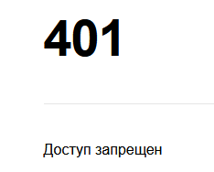
ID | BR0026
Summary | При нажатии на кнопку О нас в footer возникает ошибка 401 Доступ запрещен
Description | При нажатии на кнопку О нас в footer не происходит переадресация на соответствующий раздел сайта, возникает ошибка 401 Доступ запрещен
Steps to reproduce | 1. Зайти на сайт http://обучение-профессии.рф/ 2. Кликнуть на кнопку О нас в footer
Actual result | возникает ошибка 401 Доступ запрещен (см. Скриншот)
Expected result | Открывается соответствующий раздел сайта
Severity | Critical
Priority | 1
Status | new

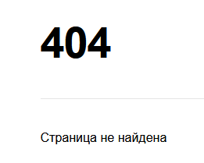
ID | BR0027
Summary | При нажатии на кнопку Отзывы в footer возникает ошибка 404 Страница не найдена
Description | При нажатии на кнопку Отзывы в footer не происходит переадресация на соответствующий раздел сайта, возникает ошибка 404 Страница не найдена
Steps to reproduce | 1. Зайти на сайт http://обучение-профессии.рф/ 2. Кликнуть на кнопку Отзывы нас в footer
Actual result | возникает ошибка 404 Страница не найдена (см. Скриншот)
Expected result | Открывается соответствующий раздел сайта
Severity | Critical
Priority | 1
Status | new

ID | BR0028
Summary | Ошибка верстки в заголовке Наши партнеры на странице О нас
Description | Ошибка верстки в Заголовке Наши партнеры. Слово партнеры набрано отличным от принятого шрифтом
Steps to reproduce | 1. Зайти на страницу http://обучение-профессии.рф/o-nas.html 2. Навигироваться до блока Наши партнеры
Actual result | В заголовке слово партнеры набрано отличным от принятого шрифтом (class="boska-variable-text-opacity-70"), см скриншот
Expected result | Заголовок имеет стандартный шрифт, цвет и размер, принятый для заголовков (class="boska-text")
Severity | Minor
Priority | 3
Status | new

ID | BR0029
Summary | Ошибка верстки в заголовке Тарифный план на странице О нас
Description | Ошибка верстки в Заголовке Тарифный план. Слово план набрано отличным от принятого шрифтом
Steps to reproduce | 1. Зайти на страницу http://обучение-профессии.рф/o-nas.html 2. Навигироваться до блока Тарифный план
Actual result | В заголовке слово план набрано отличным от принятого шрифтом (class="boska-variable-text-opacity-70"), см скриншот
Expected result | Заголовок имеет стандартный шрифт, цвет и размер, принятый для заголовков (class="boska-text")
Severity | Minor
Priority | 3
Status | new

ID | BR0030
Summary | При нажатии на кнопку Трехдневный бесплатный курс происходит переадресация на несоответствующий раздел сайта
Description | При нажатии на кнопку Трехдневный бесплатный курс происходит переадресация на несоответствующий раздел сайта. Открывается страница, посвященная теме Иммунитет, а не Тестирование
Steps to reproduce | 1. Зайти на страницу http://обучение-профессии.рф/o-nas.html 2. Кликнуть на кнопку Трехдневный бесплатный курс
Actual result | Открывается раздел сайта с тематикой Иммунитет
Expected result | Открывается соответствующий раздел сайта. Тематика Тестирование
Severity | Critical
Priority | 1
Status | new

ID | BR0031
Summary | Кнопка Оставить заявку в блоке Тариф оптимальный визуализируется как неактивная при наведении курсора
Description | Кнопка Оставить заявку в блоках Тариф оптимальный визуализируется как неактивная при наведении курсора - не происходит изменение цвета надписи на кнопке. Кнопка при этом кликабельна
Steps to reproduce | 1. Зайти на страницу http://обучение-профессии.рф/o-nas.html 2. Навигироваться до блока Тарифный план 3. Выбрать опцию Оптимальный на кнопке-переключателе 4. Навести курсор на кнопку Оставить заявку
Actual result | Цвет надписи на кнопке не изменился, кнопка визуализируется как неактивная
Expected result | Кнопка стала активной - изменился цвет надписи на кнопке
Severity | Major
Priority | 2
Status | new

ID | BR0032
Summary | При наведении курсора на кнопку Оставить заявку в блоке Тариф самостоятельный кнопка остается неактивной, нажатие на нее не приводит к открытию формы обратной связи
Description | При наведении курсора на кнопку Оставить заявку в блоке Тариф самостоятельный кнопка остается неактивной, нажатие на нее не приводит к появлению формы обратной связи
Steps to reproduce | 1. Зайти на страницу http://обучение-профессии.рф/o-nas.html 2. Навигироваться до блока Тарифный план 3. Выбрать опцию Самостоятельный на кнопке-переключателе 4. Кликнуть на кнопку Оставить заявку
Actual result | Кнопка остается неактивной и некликабельной, нажатие на нее не приводит к открытию формы обратной связи
Expected result | Кнопка становится активной, при клике на нее открывается соответствующий раздел сайта
Severity | Critical
Priority | 1
Status | new

ID | BR0033а
Summary | Опция Бизнес не доступна для выбора при выборе Тарифного плана
Description | Опция Бизнес не доступна для выбора при выборе Тарифного плана на кнопке-переключателе
Steps to reproduce | 1. Зайти на страницу http://обучение-профессии.рф/o-nas.html 2. Навигироваться до блока Тарифный план 3. Выбрать Опцию Бизнес на кнопке-переключателе
Actual result | Выбор невозможен, кнопка не кликабельна.
Expected result | Возможно выбрать опцию Бизнес
Severity | Blocker
Priority | 1
Status | new

ID | BR0033в
Summary | В кнопке-переключателе при выборе Тарифного плана появляется лишняя опция Бизнес
Description | В кнопке-переключателе при выборе Тарифного плана появляется лишняя опция Бизнес, тогда как только два тарифных плана предусмотрены в технической документации
Steps to reproduce | 1. Зайти на страницу http://обучение-профессии.рф/o-nas.html 2. Навигироваться до блока Тарифный план
Actual result | На кнопке-переключателя есть 3 опции - Оптимальный, самостоятельный, бизнес. При этом последний вариант не активен и некликабелен
Expected result | На кнопке-переключателя есть 2 опции - Оптимальный и самостоятельный
Severity | Blocker
Priority | 1
Status | new

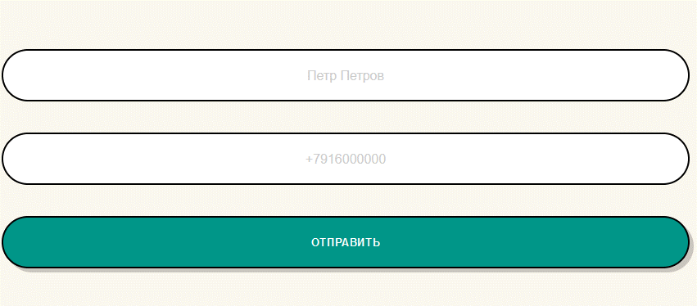
ID | BR0034
Summary | При заполнении формы обратной связи "Мы свяжемся с вами как можно скорее" внесенные текстовые данные набираются неправильным шрифтом
Description | При заполнении формы обратной связи "Мы свяжемся с вами как можно скорее" внесенные текстовые данные набираются неправильным шрифтом (характерным для placeholder)
Steps to reproduce | 1. Зайти на страницу http://обучение-профессии.рф/ 2. Кликнуть на кнопку Записаться на вебинар в основном меню сайта (в header) 3. В открывшейся форме обратной связи ввести данные, например в поле Ваше имя - Петр Петров в поле Введите ваш телефон- +7916000000
Actual result | Данные набираются неправильным шрифтом, характерным для placeholder (integration-text-field w-input), см скриншот
Expected result | Данные набираются корректным шрифтом (footer-text-field w-input)
Severity | Critical
Priority | 1
Status | new
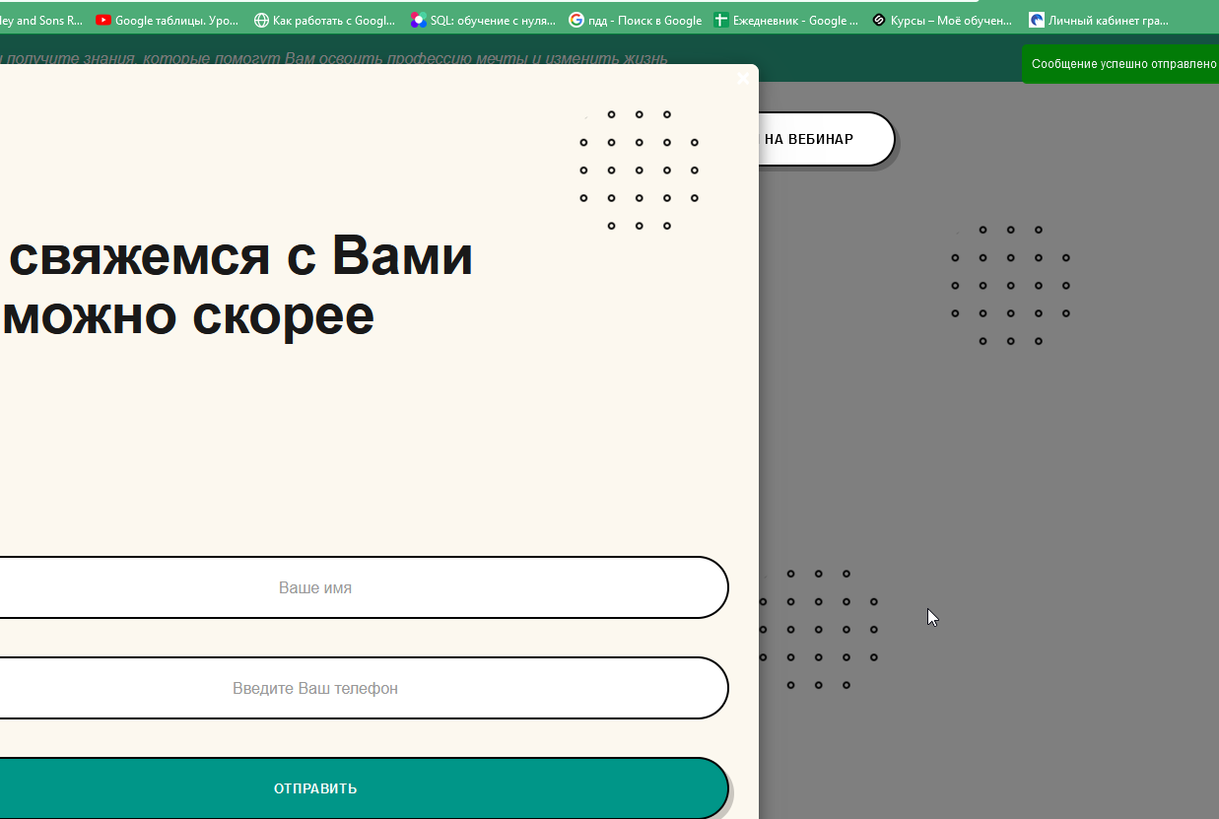
ID | BR0035
Summary | Сообщение об успешной отправке/ошибке заполнения формы обратной связи "Мы свяжемся с вами как можно скорее" имеет маленький размер и отображается далеко от формы
Description | Сообщение об успешной отправке/ошибке заполнения формы обратной связи "Мы свяжемся с вами как можно скорее" имеет маленький размер и отображается далеко от формы (в верхнем правом углу экрана)
Steps to reproduce | 1. Зайти на страницу http://обучение-профессии.рф/ 2. Кликнуть на кнопку Записаться на вебинар в основном меню сайта (в header) 3. В открывшейся форме обратной связи ввести данные, например в поле Ваше имя - Петр Петров в поле Введите ваш телефон- +7916000000 4. Нажать на кнопку Отправить
Actual result | Сообщение об успешной отправке формы имеет маленький размер и отображается далеко от формы (см. Скриншот)
Expected result | Сообщение об успешной отправке формы имеет адекватный размер и отображается около формы
Severity | Major
Priority | 2
Status | new

ID | BR0036
Summary | Данные не валидируются в форме обратной связи "Мы свяжемся с вами как можно скорее", при отправке такой формы выдается сообщение об успешной отправке
Description | Данные не валидируются в форме обратной связи "Мы свяжемся с вами как можно скорее", возможно заполнении текстовых полей данными в некорректном формате, при отправке такой формы выдается сообщение об успешной отправке
Steps to reproduce | 1. Зайти на страницу http://обучение-профессии.рф/ 2. Кликнуть на кнопку Записаться на вебинар в основном меню сайта (в header) 3. В открывшейся форме обратной связи ввести невалидные данные, например в поле Ваше имя - Петр Петров в поле Введите ваш телефон- +000ЯЯЯЯ 4. Нажать на кнопку Отправить
Actual result | Появляется сообщение об успешной отправке формы
Expected result | Появляется сообщение с предложением проверить правильность введения данных, отправка формы возможна только после внесения данных в корректном формате
Severity | Minor
Priority | 3
Status | new

ID | BR0037
Summary | Данные в полях формы обратной связи "Остались вопросы" отображаются только после заполнения поля и переключения курсором на пустое место (вне формы). При этом отправка формы не возможна.
Description | Данные в полях формы обратной связи "Остались вопросы" отображаются только после заполнения поля и переключения курсором на пустое место (вне формы). При этом отправка формы не возможна, кнопка Отправить неактивна и некликабельна
Steps to reproduce | 1. Зайти на страницу http://обучение-профессии.рф/ 2.Навигироваться до блока Остались вопросы 3. Внести в поле Ваше имя валидные данные, например, Петр Петров. 4. Внести в поле Введите ваш телефон валидные данные, например +7916000000 5. Нажать на кнопку отправить
Actual result | Введенные данные не отображаются в полях и появляются только при переключении курсора на пустое место вне формы. Кнопка отправить неактивна и некликабельна, отправка формы невозможна
Expected result | Введенные данные отображаются в полях при наборе, форма может быть успешно отправлена
Severity | Blocker
Priority | 1
Status | new

ID | BR0038
Summary | Существует ограничение на количество ввода символов для всех текстовых полей в форме Оставить заявку в блоке начинающий тестировщик. При этом отправка формы невозможна
Description | Существует ограничение на количество ввода символов для всех текстовых полей в форме "Оставить заявку" в блоке Начинающий тестировщик. При этом отправка формы невозможна, кнопка неактивна и некликабельна
Steps to reproduce | 1. Зайти на страницу http://обучение-профессии.рф/ 2.Навигироваться до блока Начинающий тестировщик Начните зарабатывать от 50000 рублей в месяц 3. Внести в поле имя валидные данные, например, Петр Петров. 4. Внести в поле e-mail валидные данные, например test@test.ru 5. Внести в поле номер телефона валидные данные, например +79160000000 5. Нажать на кнопку Оставить заявку
Actual result | Невозможно ввести данные целиком. Существует ограничение на количество ввода символов для всех текстовых полей (3 - для первого поля, 6 для второго и 5 для третьего). Отправка формы невозможна, кнопка Оставить заявку неактивна и некликабельна
Expected result | Введенные данные отображаются в полях, ограничение на количество введенных данных = 256 символов, как для всех остальных тестовых полей (maxlength="256"). Форма может быть успешно отправлена
Severity | Blocker
Priority | 1
Status | new

ID | BR0039
Summary | В выпадающем списке На сколько вы хотите оформить рассрочку опция 3 месяца недоступна для выбора
Description | В выпадающем списке На сколько вы хотите оформить рассрочку на странице О нас опция 3 месяца недоступна для выбора
Steps to reproduce | 1. Зайти на страницу http://обучение-профессии.рф/o-nas.html 2. Навигироваться до блока Можно оплатить частями 3. Выбрать в выпадающем списке опцию 3 месяца
Actual result | Опция три месяца (<option value="606b3befa6bc98966d69143f264c896f" disabled="">3 месяца</option>) не доступна для выбора
Expected result | Опция 3 месяца доступна для выбора (<option value="606b3befa6bc98966d69143f264c896f" >3 месяца</option>)
Severity | Critical
Priority | 1
Status | new

ID | BR0040
Summary | Блок "Предпочтительный способ оплаты за курс" с выбором единственного варианта ответа работает некорректно: опция QIWI Кошелек недоступна для выбора
Description | Блок "Предпочтительный способ оплаты за курс" с выбором единственного варианта ответа работает некорректно: опция QIWI Кошелек недоступна для выбора
Steps to reproduce | 1. Зайти на страницу http://обучение-профессии.рф/o-nas.html 2. Навигироваться до блока Оплата Выберите предпочтительный способ оплаты за курс 3. Выбрать в выпадающем списке опцию QIWI Кошелек
Actual result | Опция QIWI Кошелек доступна для выбора, при нажатии курсора становится активной (<label class="control control--radio"><input type="radio" name="radio2" style=" margin-right: 20px; ">QIWI Кошелек<div class="control__indicator"></div> </label>)
Expected result | Нажатие курсора не ведет к активации опции (<label class="control control--radio"><input type="radio" name="radio2" disabled="disabled" style=" margin-right: 20px; ">QIWI Кошелек<div class="control__indicator"></div>) </label>
Severity | Blocker
Priority | 1
Status | new
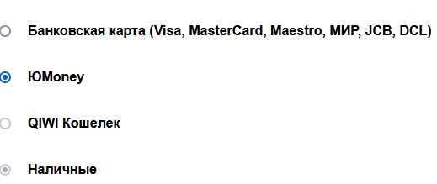
ID | BR0041
Summary | Блок "Предпочтительный способ оплаты за курс" с выбором единственного варианта ответа работает некорректно: вариант по умолчанию остается активным даже при выборе другой опции
Description | Блок "Предпочтительный способ оплаты за курс" с выбором единственного варианта ответа работает некорректно: вариант по умолчанию Наличные остается активным даже при выборе другой опции, одновременно активированы две опции
Steps to reproduce | 1. Зайти на страницу http://обучение-профессии.рф/o-nas.html 2. Навигироваться до блока Оплата Выберите предпочтительный способ оплаты за курс 3. Выбрать в выпадающем списке опцию ЮMoney
Actual result | Одновременно активны две опции: Наличные и Юmoney (см скриншот) <input type="radio" name="radio2" disabled="disabled" checked="checked" style="
Expected result | опция Наличные (активная по умолчанию) перестала быть активной, Опция Юmoney стала активной,
Severity | Blocker
Priority | 1
Status | new

